상품제안서
5종 스펠릭 베이직 깃털 만년필 노트세트 | 상품코드: F22978

 |  |  |  |  |  |  | 02-412-0044 | www.easy1.co.kr
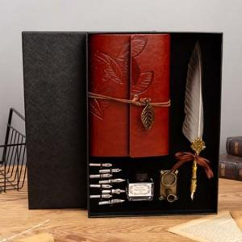

【상세/제작정보】

【인쇄/포장옵션】 | 실크, 레이저, 불박 / 포장지포장

【공급단가】 | 수량 | 20~ | 50~ | 100~ | 300~ | 500~
*VAT별도 | 단가 | 20,480원 | 19,790원 | 18,110원 | 17,420원 | 17,010원

【상품 URL】 | https://dev.easy1.co.kr:443/src/goods_detail.php?gdno=22978

